apstadijumi
Nr. | Attēls | Apjoms gab. | Nosaukums | Auga izmērs | Stāda izmērs | Stādīšanas attālums | Apraksts
KOKI, KRŪMI, VIENSTUMBRA, VIDĒJA IZMĒRA Apdobi mulčēt ar priežu mizu mulčas vidējo frakciju 5cm biezā slānī (apjomos TS-L daļā)
1. |  | 1 | Malus Ābele (potēta) 'Baltie dzidrīši', 'Konfetnaja', 'Papirovka' | Augstums - Platums - | Potēta ābele | Pēc plāna | Vainags - izvērsts, apaļš; Lapojums - vasarzaļš, zaļš; Ziedi - V, balti, lieli, smaržīgi; Augļi - āboli; Vasaras šķirnes
2. |  | 1 | Malus Ābele (potēta) 'Auksis', 'Suislepskoje', 'Zarja Alatau' | Augstums - Platums - | Potēta ābele | Pēc plāna | Vainags - izvērsts, apaļš; Lapojums - vasarzaļš, zaļš; Ziedi - V, balti, lieli, smaržīgi; Augļi - āboli; Rudens šķirnes
3. |  | 1 | Malus Ābele (potēta) 'Antonovka', 'Sinap Orlovskij', 'Lobo' | Augstums - Platums - | Potēta ābele | Pēc plāna | Vainags - izvērsts, apaļš; Lapojums - vasarzaļš, zaļš; Ziedi - V, balti, lieli, smaržīgi; Augļi - āboli; Ziemas šķirnes
4. | 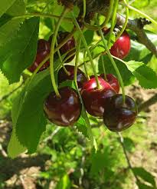 | 1 | Prunus Ķirsis 'Kordia' | Augstums - vismaz 4.5m Platums - vismaz 4m | Stāda augstums vismaz 2m, C30 | Pēc plāna | Vainags - plati izplests, vidēji blīvs; Lapojums - vasarzaļš, zaļš; Ziedi - V, balti, smaržīgi; Augļi - ķirši; Skābais ķirsis
5. | 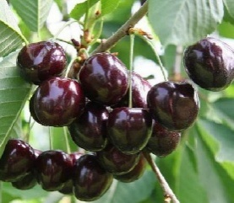 | 1 | Prunus Ķirsis 'Iputj' | Augstums - vismaz 4m Platums - vismaz 3m | Stāda augstums vismaz 2m, C30 | Pēc plāna | Vainags - plats, vidēji blīvs; Lapojums - vasarzaļš, zaļš; Ziedi - V, balti, smaržīgi; Augļi - ķirši; Saldais ķirsis
6. | 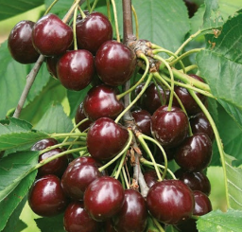 | 1 | Prunus Ķirsis 'Regina' | Augstums - vismaz 5m Platums - vismaz 4m | Stāda augstums vismaz 2m, C35 | Pēc plāna | Vainags - plašs, noapaļots; Lapojums - vasarzaļš, zaļš; Ziedi - V, balti, smaržīgi; Augļi - ķirši; Saldais ķirsis
7. | 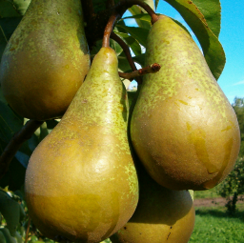 | 1 | Pyrus Bumbiere 'Conference' | Augstums - vismaz 7m Platums - vismaz 5m | Stāda augstums vismaz 2m, C35 | Pēc plāna | Vainags - piramīdveida; Lapojums - vasarzaļš, zaļš; Ziedi - V, balti, smaržīgi; Augļi - IX-X bumbieri;
8. |  | 1 | Pyrus Bumbiere 'Klapa mīlule' | Augstums - vismaz 4m Platums - vismaz 4m | Stāda augstums vismaz 2m, C35 | Pēc plāna | Vainags - piramīdveida; Lapojums - vasarzaļš, zaļš; Ziedi - V, balti, smaržīgi; Augļi - VIII-IX bumbieri;
9. | 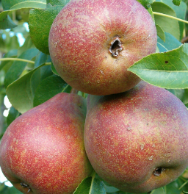 | 1 | Pyrus Bumbiere 'Maramornaja' | Augstums - vismaz 5m Platums - vismaz 4m | Stāda augstums vismaz 2m, C35 | Pēc plāna | Vainags - plats, piramīdveida; Lapojums - vasarzaļš, zaļš; Ziedi - V, balti, smaržīgi; Augļi -IX bumbieri;
10. | 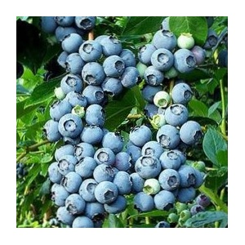 | 1 | Vaccinium myrtillus Mellene 'Patriot' | Augstums - vismaz 1.5m Platums - vismaz 1.5m | Vismaz 3 skeletzari, stāda augstums vismaz 40cm | Pēc plāna | Vainags - piramīdveida; Lapojums - vasarzaļš, zaļš; Ziedi - V; Augļi - VII ogas lielas;
11. |  | 1 | Vaccinium myrtillus Mellene 'Bluecrop' | Augstums - vismaz 1.5m Platums - vismaz 2m | Vismaz 3 skeletzari, stāda augstums vismaz 40cm | Pēc plāna | Vainags - piramīdveida Lapojums - vasarzaļš, zaļš; Ziedi - V; Augļi - VII ogas lielas;
12. | 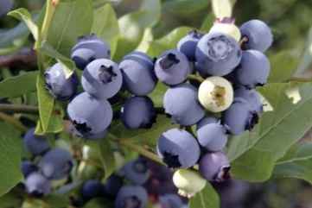 | 1 | Vaccinium myrtillus Mellene 'Chandler' | Augstums - vismaz 1.5m Platums - vismaz 1.5m | Vismaz 3 skeletzari, stāda augstums vismaz 40cm | Pēc plāna | Vainags - piramīdveida; Lapojums - vasarzaļš, zaļš; Ziedi - V; Augļi - VIII-IX ogas ļoti lielas;
13. |  | 1 | Cydonia oblonga Cidonija 'Alfa' | Augstums - vismaz 3m Platums - vismaz 2m | Stāda augstums vismaz 1m, C25 | Pēc plāna | Vainags - blīvs, piramīdveida; Lapojums - vasarzaļš, zaļš; Ziedi - V, rozā; Augļi - IX-X cidonijas;
15. |  | 1 | Cydonia oblonga Cidonija 'Rasa' | Augstums - vismaz 3m Platums - vismaz 2m | Stāda augstums vismaz 1m, C25, vismaz 3 skeletzari | Pēc plāna | Vainags - blīvs, piramīdveida; Lapojums - vasarzaļš, zaļš; Ziedi - V, rozā; Augļi - IX-X cidonijas;
15. | 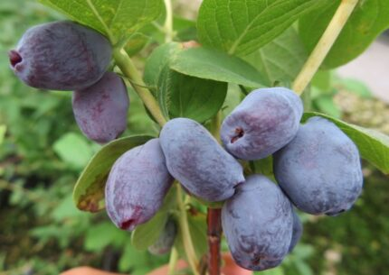 | 1 | Lonicera kamtschatica Kamčatkas sausserdis “Bakčarskij Veļikan” | Augstums - vismaz 1.8m Platums -vismaz 1.5m | Stāda augstums vismaz 1m, C25, vismaz 3 skeletzari | Pēc plāna | Vainags - noapaļots; Lapojums - vasarzaļš, zaļš; Ziedi - IV bāli dzelteni; Augļi - VI zilas ogas, saldas;
16. | 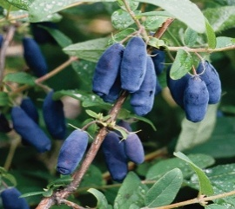 | 1 | Lonicera kamtschatica Kamčatkas sausserdis “Jugana” | Augstums - vismaz 1.5m Platums - vismaz 1.9m | Stāda augstums vismaz 1m, C25, vismaz 3 skeletzari | Pēc plāna | Vainags - noapaļots; Lapojums - vasarzaļš, zaļš; Ziedi - IV bāli dzelteni; Augļi - VI zilas ogas, saldas;
17. | 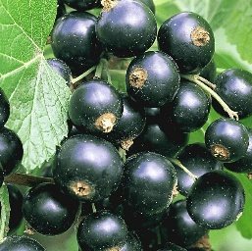 | 1 | Ribes nigrum Upene 'Titania' | Augstums - vismaz 1.5m Platums - vismaz 1.5m | Stāda augstums vismaz 0.7m, C12, vismaz 3 skeletzari | Pēc plāna | Vainags - stāvs; Lapojums - vasarzaļš, zaļš; Ziedi - IV-V sīki, balti ziedi; Augļi - VI saldskābas ogas;
18. |  | 1 | Ribes nigrum Upene 'Ben Lomond' | Augstums - vismaz 1.5m Platums - vismaz 1.5m | Stāda augstums 0.7m, C12, vismaz 3 skeletzari | Pēc plāna | Vainags - stāvs; Lapojums - vasarzaļš, zaļš; Ziedi - IV-V sīki, balti ziedi; Augļi - VI saldskābas ogas;
19. | 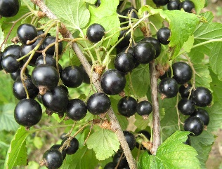 | 1 | Ribes nigrum Upene 'Zagadka' | Augstums - vismaz 1.5m Platums - vismaz 1.5m | Stāda augstums 0.7m, C12, vismaz 3 skeletzari | Pēc plāna | Vainags - stāvs, kompakts, blīvs; Lapojums - vasarzaļš, zaļš; Ziedi - IV-V sīki, balti ziedi; Augļi - VI saldskābas ogas;
20. | 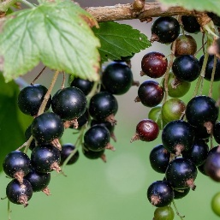 | 1 | Ribes nigrum Upene 'Gofert' | Augstums - vismaz 1.5m Platums - vismaz 1.5m | Stāda augstums vismaz 0.7m, C12, vismaz 3 skeletzari | Pēc plāna | Vainags - stāvs, kompakts, blīvs; Lapojums - vasarzaļš, zaļš; Ziedi - IV-V sīki, balti ziedi; Augļi - VI saldskābas ogas;
21. | 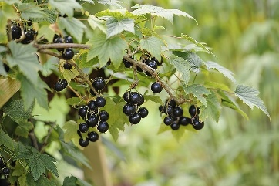 | 1 | Ribes nigrum Upene 'Ojebyn' | Augstums - vismaz 1.5m Platums - vismaz 1.5m | Stāda augstums 0.7m, C12, vismaz 3 skeletzari | Pēc plāna | Vainags - stāvs, kompakts, blīvs; Lapojums - vasarzaļš, zaļš; Ziedi - IV-V sīki, balti ziedi; Augļi - VI saldskābas ogas;
22. | 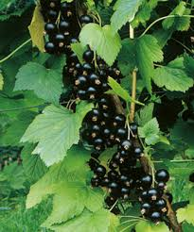 | 1 | Ribes nigrum Upene 'Triton' | Augstums -vismaz 1.5m Platums - vismaz 1.5m | Stāda augstums 0.7m, C12, vismaz 3 skeletzari | Pēc plāna | Vainags - stāvs, kompakts, blīvs; Lapojums - vasarzaļš, zaļš; Ziedi - IV-V sīki, balti ziedi; Augļi - VI saldskābas ogas;
23. | 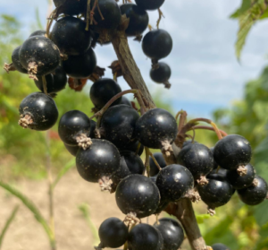 | 1 | Ribes nigrum Upene 'Ben Hope' | Augstums - vismaz 1.5m Platums - vismaz 1.5m | Stāda augstums vismaz 0.7m, C12, vismaz 3 skeletzari | Pēc plāna | Vainags - stāvs, kompakts, blīvs; Lapojums - vasarzaļš, zaļš; Ziedi - IV-V sīki, balti ziedi; Augļi - VI saldskābas ogas;
24. | 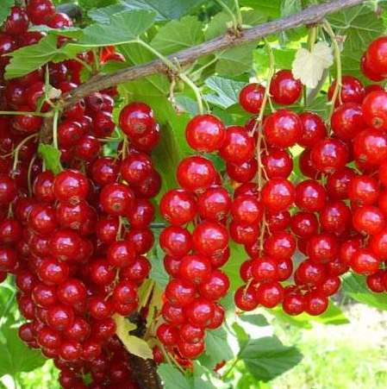 | 1 | Ribes Jāņoga 'Jonkheer van Tets' | Augstums - vismaz-1.5m Platums - vismaz 1.5m | Stāda augstums vismaz 0.7m, C12, vismaz 3 skeletzari | Pēc plāna | Vainags - stāvs, kompakts, blīvs; Lapojums - vasarzaļš, zaļš; Ziedi - IV-V sīki, balti ziedi; Augļi - VI lielas sarkanas ogas ar saldu un skābu garšu;
25. | 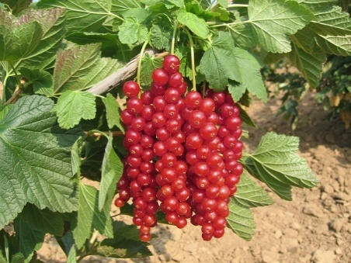 | 1 | Ribes Jāņoga 'Rovada' | Augstums - vismaz 1.5m Platums - vismaz 1.5m | Stāda augstums vismaz 0.7m, C12, vismaz 3 skeletzari | Pēc plāna | Vainags - stāvs, kompakts, blīvs; Lapojums - vasarzaļš, zaļš; Ziedi - IV-V sīki, balti ziedi; Augļi - VI lielas, tumši sarkanas ogas ar saldu un skābu garšu;
26. |  | 1 | Ribes Jāņoga 'White Versailles' | Augstums - vismaz 1.5m Platums - vismaz 1.2m | Stāda augstums vismaz 0.7m, C12, vismaz 3 skeletzari | Pēc plāna | Vainags - stāvs, kompakts, blīvs; Lapojums - vasarzaļš, zaļš; Ziedi - IV-V sīki, balti ziedi; Augļi - VI lielas, dzintarkrāsas ogas ar saldu garšu;
27. | 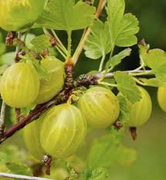 | 1 | Ribes uva-crispa Ērkšķoga 'Invicta' | Augstums - vismaz 1.5m Platums - vismaz 1.2m | Stāda augstums vismaz 0.7m, C12, vismaz 3 skeletzari | Pēc plāna | Vainags - izvērsts, kompakts; Lapojums - vasarzaļš, zaļš; Ziedi - V sīki, balti ziedi; Augļi - VII lielas, gaiši zaļas ogas ar saldu un skābu garšu;
28. | 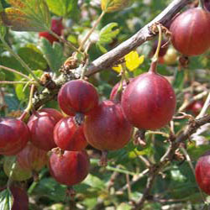 | 1 | Ribes uva-crispa Ērkšķoga 'Pax' | Augstums - vismaz 1.5m Platums - vismaz 1.2m | Stāda augstums vismaz 0.7m, C12, vismaz 3 skeletzari | Pēc plāna | Vainags - izvērsts, kompakts; Lapojums - vasarzaļš, zaļš; Ziedi - V sīki, balti ziedi; Augļi - VI-VII lielas, tumši sarkanas ogas ar saldu un skābu garšu;
29. | 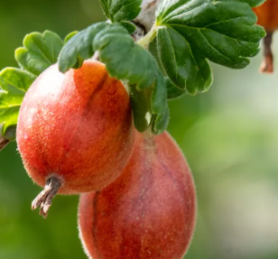 | 1 | Ribes uva-crispa Ērkšķoga 'Remarka' | Augstums - vismaz 1.5m Platums - vismaz - 1.2m | Stāda augstums vismaz 0.7m, C12, vismaz 3 skeletzari | Pēc plāna | Vainags - izvērsts, kompakts; Lapojums - vasarzaļš, zaļš; Ziedi - V sīki, balti ziedi; Augļi - VI-VII lielas, tumši sarkanas ogas ar saldu garšu;
30. | 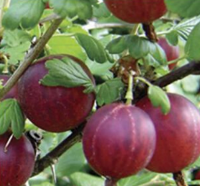 | 1 | Ribes uva-crispa Ērkšķoga 'Hinnonmaki Gul' | Augstums - vismaz 1.5m Platums - vismaz 1.2m | Stāda augstums vismaz 0.7m, C12, vismaz 3 skeletzari | Pēc plāna | Vainags - izvērsts, kompakts; Lapojums - vasarzaļš, zaļš; Ziedi - V sīki, balti ziedi; Augļi - VII lielas, dzeltenas ogas ar saldu garšu;

